상품제안서
키친플라워 포타맥스 아이스박스 8.5L | 상품코드: S13649

 |  |  |  |  |  |  | 02-713-8555 | www.synergygift.co.kr
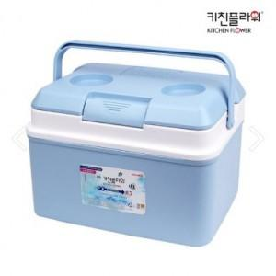

【상세/제작정보】

【인쇄/포장옵션】 | 스티커 / 포장불가능

【공급단가】 | 수량 | 50~ | 100~ | 500~ | 1,000~ | 2,000~
*VAT별도 | 단가 | 11,130원 | 10,730원 | 10,330원 | 9,930원 | 9,540원

【상품 URL】 | https://www.synergygift.co.kr:443/src/goods_detail.php?gdno=16196

